входной мониторинг
Дата проведения мониторинга | 2023-10-27
Образовательная организация | ГАОУ ПО "Многопрофильня гимназия №13"

Шаблон 1. Определение типа среды |  |  | ПРИМЕР
Оцените в процентном соотношении. | Ответы |  | Ответы
ВОПРОС 1. Чьи интересы и ценности ставятся на первое место в данной образовательной среде? | а) личности; | б) общества (группы). | а) личности; | б) общества (группы).
Констатация приоритета личностных интересов и ценностей над общественными интерпретируется как возможность свободного развития ребенка, — соответственно, присваивается балл по шкале “свобода”; в случае констатации приоритета общественных интересов – присваивается балл по шкале “зависимость”. | 70 | 30 | 40 | 60
ВОПРОС 2. Кто к кому подстраивается в процессе взаимодействия? | а) воспитатель к ребенку; | б) ребенок к воспитателю. | Сумма по двум показателям должна быть равна 100
Если отмечается, что в данной образовательной среде доминируют ситуации, когда воспитатель подстраивается к ребенку (или, по крайней мере, существует стремление воспитателей к такому положению), то это также интерпретируется как возможность свободного развития ребенка, — соответственно, присваивается балл по шкале “свобода”; если же констатируется, что ребенок вынужден приспосабливаться к своим воспитателям, то присваивается балл по шкале “зависимость”. | 50 | 50
ВОПРОС 3. Какая форма воспитания преимущественно осуществляется в данной образовательной среде? | а) индивидуальная; | б) коллективная (групповая). |  |  | Пп. 1.1–1.4 — листайте вправо
Ориентация образовательной среды на индивидуальную форму воспитания интерпретируется как наличие в среде дополнительной возможности для свободного развития самостоятельного ребенка, — присваивается балл по шкале “свобода”; в случае приоритета в образовательной среде коллективного воспитания присваивается балл по шкале “зависимость”. | 80 | 20 |  | 1.1. На основании ответов определяется вектор среды — см. ниже | Пояснения к 1.1.—1.4 на стр. 81—87 пособия «Школьное средоведение и педагогическое средотворение» В.А. Ясвина) | https://vbudushee.ru/upload/lib/Shkolnoe_sredovedenie.pdf | 1.2. Определите тип среды — найдите полученный вектор на рисунке ниже | 1.3. «Добавьте» к вектору среды общественный ветер | 1.4. Определите коэффициент модальности | Коэффициент модальности понадобится при расчёте параметров среды в п. 2
ВОПРОС 4. Практикуется ли в данной образовательной среде наказание ребенка? | а) да; | б) нет.
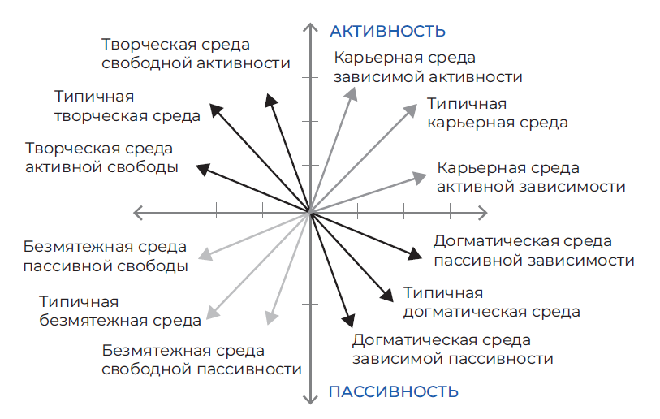
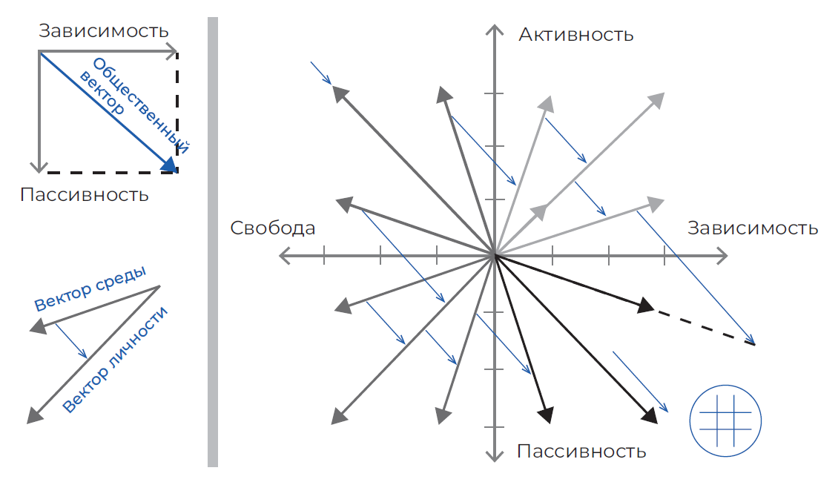
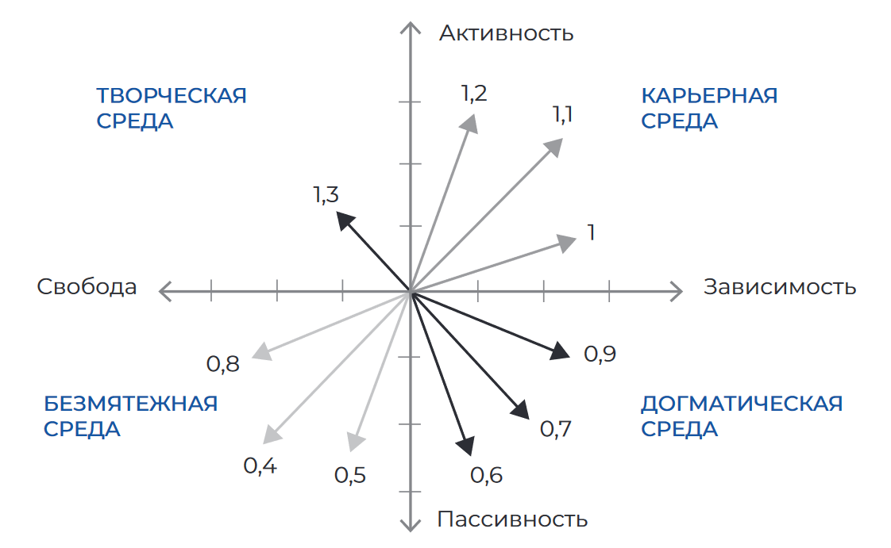
Отсутствие наказаний рассматривается в качестве условия, способствующего развитию активности ребенка, — присваивается балл по шкале “активность”, при наличии в данной образовательной среде системы наказаний (используемой как прямо, так и опосредованно) — присваивается балл по шкале “пассивность”. | 20 | 80
ВОПРОС 5. Стимулируется ли в данной образовательной среде проявление ребенком какой-либо инициативы? | а) да; | б) нет.
Если в рассматриваемой образовательной среде можно констатировать положительное подкрепление инициативы ребенка (как сознательное, так и бессознательное), то это интерпретируется как дополнительная возможность развития его активности, присваивается балл по шкале “активность”; если же, проявленная ребенком инициатива, как правило, может обернуться для него различного рода неприятностями, то присваивается балл по шкале “пассивность”. | 100 | 0
ВОПРОС 6. Находят ли какой-либо положительный отклик в данной образовательной среде те или иные творческие проявления ребенка? | а) да; | б) нет.
В случае, когда в образовательной среде существуют условия, при которых творчество ребенка стимулируется или может быть оценено, такая среда рассматривается как способствующая развитию активности, — присваивается балл по шкале “активность”; если же творческие проявления ребенка игнорируются, остаются, как правило, незамеченными и неоцененными – присваивается балл по шкале “пассивность”. | 100 | 0

Графическая модель соотношения типов образовательной среды

Активность | 93 | 100.0
Зависимость | 33 | 100.0
Пассивность | 7
Свобода | 67

Догматическая среда | 2
Карьерная среда | 31
Творческая среда | 62
Безмятежная среда | 4

1 | -1
2 | 1
3 | -1

4 | 1
5 | 1
6 | 1

 | Свобода - зависимость | 0 | -1
 | Активность - пассивность | 0 | 3

Шаблон 2. Определение параметров среды
Диагностическая методика В.А. Ясвина

Критерии оценки среды | Баллы *
2.1. ОБЩАЯ

Широта | 10 | * Убедитесь, что итоговые баллы в столбце B посчитаны по инструкции с учётом коэффициента модальности, где это необходимо (см. со стр. 89 пособия «Школьное средоведение и педагогическое средотворение» В.А. Ясвина)
Интенсивность | 9 | https://vbudushee.ru/upload/lib/Shkolnoe_sredovedenie.pdf
Осознаваемость | 8
Обобщенность | 8
Эмоциональность | 7
Доминантность | 9
Когерентность | 6
Активность | 8
Мобильность | 10
Структурированность | 10
Безопасность | 8
Устойчивость | 10

Диагностическая методика В.А. Ясвина

2.2. ДИФФЕРЕНЦИРОВАННАЯ

Критерии оценки среды | Баллы | Баллы | Баллы | Баллы | Баллы

 | РУКОВОДИТЕЛЬ/ ДИРЕКТОР | АДМИНИСТРАЦИЯ | ПЕДАГОГИЧЕСКИЕ РАБОТНИКИ | РОДИТЕЛИ | УЧЕНИКИ
Количество опрошенных | 0 | 0 | 0 | 0 | 0
Широта | 10 | 10 | 10 | 8 | 8
Интенсивность | 10 | 9 | 9 | 8 | 7
Осознаваемость | 10 | 8 | 8 | 7 | 6
Обобщенность | 10 | 9 | 8 | 7 | 6
Эмоциональность | 10 | 8 | 7 | 6 | 5
Доминантность | 10 | 9 | 9 | 8 | 7
Когерентность | 10 | 7 | 6 | 5 | 4
Активность | 10 | 8 | 8 | 7 | 6
Мобильность | 10 | 10 | 10 | 9 | 8
Структурированность | 10 | 10 | 10 | 9 | 8
Безопасность | 10 | 8 | 8 | 7 | 7
Устойчивость | 10 | 10 | 10 | 9 | 8

* Убедитесь, что итоговые баллы в столбцах B–F посчитаны по инструкции с учётом коэффициента модальности, где это необходимо (см. со стр. 89 пособия «Школьное средоведение и педагогическое средотворение» В.А. Ясвина)
https://vbudushee.ru/upload/lib/Shkolnoe_sredovedenie.pdf

1 промежуточный
Дата проведения мониторинга | 2023-10-27
Образовательная организация | ГАОУ ПО "Многопрофильня гимназия №13"

Шаблон 1. Определение типа среды |  |  | ПРИМЕР
Оцените в процентном соотношении. | Ответы |  | Ответы
ВОПРОС 1. Чьи интересы и ценности ставятся на первое место в данной образовательной среде? | а) личности; | б) общества (группы). | а) личности; | б) общества (группы).
Констатация приоритета личностных интересов и ценностей над общественными интерпретируется как возможность свободного развития ребенка, — соответственно, присваивается балл по шкале “свобода”; в случае констатации приоритета общественных интересов – присваивается балл по шкале “зависимость”. | 70 | 30 | 40 | 60
ВОПРОС 2. Кто к кому подстраивается в процессе взаимодействия? | а) воспитатель/педагог к ребенку | б) ребенок к воспитателю/педагогу. | Сумма по двум показателям должна быть равна 100
Если отмечается, что в данной образовательной среде доминируют ситуации, когда воспитатель подстраивается к ребенку (или, по крайней мере, существует стремление воспитателей к такому положению), то это также интерпретируется как возможность свободного развития ребенка, — соответственно, присваивается балл по шкале “свобода”; если же констатируется, что ребенок вынужден приспосабливаться к своим воспитателям, то присваивается балл по шкале “зависимость”. | 50 | 50
ВОПРОС 3. Какая форма воспитания преимущественно осуществляется в данной образовательной среде? | а) индивидуальная; | б) коллективная (групповая). |  |  | Пп. 1.1–1.4 — листайте вправо
Ориентация образовательной среды на индивидуальную форму воспитания интерпретируется как наличие в среде дополнительной возможности для свободного развития самостоятельного ребенка, — присваивается балл по шкале “свобода”; в случае приоритета в образовательной среде коллективного воспитания присваивается балл по шкале “зависимость”. | 60 | 40 |  | 1.1. На основании ответов определяется вектор среды — см. ниже | Пояснения к 1.1.—1.4 на стр. 81—87 пособия «Школьное средоведение и педагогическое средотворение» В.А. Ясвина) | https://vbudushee.ru/upload/lib/Shkolnoe_sredovedenie.pdf | 1.2. Определите тип среды — найдите полученный вектор на рисунке ниже | 1.3. «Добавьте» к вектору среды общественный ветер | 1.4. Определите коэффициент модальности | Коэффициент модальности понадобится при расчёте параметров среды в п. 2
ВОПРОС 4. Практикуется ли в данной образовательной среде наказание ребенка? | а) да; | б) нет.
Отсутствие наказаний рассматривается в качестве условия, способствующего развитию активности ребенка, — присваивается балл по шкале “активность”, при наличии в данной образовательной среде системы наказаний (используемой как прямо, так и опосредованно) — присваивается балл по шкале “пассивность”. | 20 | 80
ВОПРОС 5. Стимулируется ли в данной образовательной среде проявление ребенком какой-либо инициативы? | а) да; | б) нет.
Если в рассматриваемой образовательной среде можно констатировать положительное подкрепление инициативы ребенка (как сознательное, так и бессознательное), то это интерпретируется как дополнительная возможность развития его активности, присваивается балл по шкале “активность”; если же, проявленная ребенком инициатива, как правило, может обернуться для него различного рода неприятностями, то присваивается балл по шкале “пассивность”. | 100 | 0
ВОПРОС 6. Находят ли какой-либо положительный отклик в данной образовательной среде те или иные творческие проявления ребенка? | а) да; | б) нет.
В случае, когда в образовательной среде существуют условия, при которых творчество ребенка стимулируется или может быть оценено, такая среда рассматривается как способствующая развитию активности, — присваивается балл по шкале “активность”; если же творческие проявления ребенка игнорируются, остаются, как правило, незамеченными и неоцененными – присваивается балл по шкале “пассивность”. | 100 | 0

Графическая модель соотношения типов образовательной среды

Активность | 93 | 100.0
Зависимость | 40 | 100.0
Пассивность | 7
Свобода | 60

Догматическая среда | 3
Карьерная среда | 37
Творческая среда | 56
Безмятежная среда | 4

1 | -1
2 | 1
3 | -1

4 | 1
5 | 1
6 | 1

 | Свобода - зависимость | 0 | -1
 | Активность - пассивность | 0 | 3

Шаблон 2. Определение параметров среды
Диагностическая методика В.А. Ясвина

Критерии оценки среды | Баллы *
2.1. ОБЩАЯ

Широта | 9 | * Убедитесь, что итоговые баллы в столбце B посчитаны по инструкции с учётом коэффициента модальности, где это необходимо (см. со стр. 89 пособия «Школьное средоведение и педагогическое средотворение» В.А. Ясвина)
Интенсивность | 9 | https://vbudushee.ru/upload/lib/Shkolnoe_sredovedenie.pdf
Осознаваемость | 9
Обобщенность | 8
Эмоциональность | 8
Доминантность | 8
Когерентность | 7
Активность | 9
Мобильность | 10
Структурированность | 10
Безопасность | 8
Устойчивость | 10

Диагностическая методика В.А. Ясвина

2.2. ДИФФЕРЕНЦИРОВАННАЯ

Критерии оценки среды | Баллы | Баллы | Баллы | Баллы | Баллы

 | РУКОВОДИТЕЛЬ/ ДИРЕКТОР | АДМИНИСТРАЦИЯ | ПЕДАГОГИЧЕСКИЕ РАБОТНИКИ | РОДИТЕЛИ | УЧЕНИКИ
Количество опрошенных | 0 | 0 | 0 | 0 | 0
Широта | 8 | 8 | 8 | 7 | 7
Интенсивность | 10 | 9 | 9 | 8 | 7
Осознаваемость | 9 | 8 | 8 | 7 | 6
Обобщенность | 10 | 9 | 8 | 7 | 6
Эмоциональность | 9 | 8 | 7 | 6 | 5
Доминантность | 10 | 9 | 9 | 8 | 7
Когерентность | 9 | 7 | 6 | 5 | 4
Активность | 10 | 8 | 8 | 7 | 6
Мобильность | 9 | 10 | 10 | 9 | 8
Структурированность | 10 | 10 | 10 | 9 | 8
Безопасность | 9 | 8 | 8 | 7 | 7
Устойчивость | 10 | 10 | 10 | 9 | 8

* Убедитесь, что итоговые баллы в столбцах B–F посчитаны по инструкции с учётом коэффициента модальности, где это необходимо (см. со стр. 89 пособия «Школьное средоведение и педагогическое средотворение» В.А. Ясвина)
https://vbudushee.ru/upload/lib/Shkolnoe_sredovedenie.pdf

2 промежуточный
Дата проведения мониторинга | 2023-10-27
Образовательная организация

Шаблон 1. Определение типа среды |  |  | ПРИМЕР
Оцените в процентном соотношении. | Ответы |  | Ответы
ВОПРОС 1. Чьи интересы и ценности ставятся на первое место в данной образовательной среде? | а) личности; | б) общества (группы). | а) личности; | б) общества (группы).
Констатация приоритета личностных интересов и ценностей над общественными интерпретируется как возможность свободного развития ребенка, — соответственно, присваивается балл по шкале “свобода”; в случае констатации приоритета общественных интересов – присваивается балл по шкале “зависимость”. | 0 | 0 | 40 | 60
ВОПРОС 2. Кто к кому подстраивается в процессе взаимодействия? | а) воспитатель/педагог к ребенку | б) ребенок к воспитателю/педагогу. | Сумма по двум показателям должна быть равна 100
Если отмечается, что в данной образовательной среде доминируют ситуации, когда воспитатель подстраивается к ребенку (или, по крайней мере, существует стремление воспитателей к такому положению), то это также интерпретируется как возможность свободного развития ребенка, — соответственно, присваивается балл по шкале “свобода”; если же констатируется, что ребенок вынужден приспосабливаться к своим воспитателям, то присваивается балл по шкале “зависимость”. | 0 | 0
ВОПРОС 3. Какая форма воспитания преимущественно осуществляется в данной образовательной среде? | а) индивидуальная; | б) коллективная (групповая). |  |  | Пп. 1.1–1.4 — листайте вправо
Ориентация образовательной среды на индивидуальную форму воспитания интерпретируется как наличие в среде дополнительной возможности для свободного развития самостоятельного ребенка, — присваивается балл по шкале “свобода”; в случае приоритета в образовательной среде коллективного воспитания присваивается балл по шкале “зависимость”. | 0 | 0 |  | 1.1. На основании ответов определяется вектор среды — см. ниже | Пояснения к 1.1.—1.4 на стр. 81—87 пособия «Школьное средоведение и педагогическое средотворение» В.А. Ясвина) | https://vbudushee.ru/upload/lib/Shkolnoe_sredovedenie.pdf | 1.2. Определите тип среды — найдите полученный вектор на рисунке ниже | 1.3. «Добавьте» к вектору среды общественный ветер | 1.4. Определите коэффициент модальности | Коэффициент модальности понадобится при расчёте параметров среды в п. 2
ВОПРОС 4. Практикуется ли в данной образовательной среде наказание ребенка? | а) да; | б) нет.
Отсутствие наказаний рассматривается в качестве условия, способствующего развитию активности ребенка, — присваивается балл по шкале “активность”, при наличии в данной образовательной среде системы наказаний (используемой как прямо, так и опосредованно) — присваивается балл по шкале “пассивность”. | 0 | 0
ВОПРОС 5. Стимулируется ли в данной образовательной среде проявление ребенком какой-либо инициативы? | а) да; | б) нет.
Если в рассматриваемой образовательной среде можно констатировать положительное подкрепление инициативы ребенка (как сознательное, так и бессознательное), то это интерпретируется как дополнительная возможность развития его активности, присваивается балл по шкале “активность”; если же, проявленная ребенком инициатива, как правило, может обернуться для него различного рода неприятностями, то присваивается балл по шкале “пассивность”. | 0 | 0
ВОПРОС 6. Находят ли какой-либо положительный отклик в данной образовательной среде те или иные творческие проявления ребенка? | а) да; | б) нет.
В случае, когда в образовательной среде существуют условия, при которых творчество ребенка стимулируется или может быть оценено, такая среда рассматривается как способствующая развитию активности, — присваивается балл по шкале “активность”; если же творческие проявления ребенка игнорируются, остаются, как правило, незамеченными и неоцененными – присваивается балл по шкале “пассивность”. | 0 | 0

Графическая модель соотношения типов образовательной среды

Активность | 0 | 0.0
Зависимость | 0 | 0.0
Пассивность | 0
Свобода | 0

Догматическая среда | 0
Карьерная среда | 0
Творческая среда | 0
Безмятежная среда | 0

1 | 1
2 | 1
3 | 1

4 | 1
5 | -1
6 | -1

 | Свобода - зависимость | 0 | 3
 | Активность - пассивность | 0 | -1

Шаблон 2. Определение параметров среды
Диагностическая методика В.А. Ясвина

Критерии оценки среды | Баллы *
2.1. ОБЩАЯ

Широта | 0 | * Убедитесь, что итоговые баллы в столбце B посчитаны по инструкции с учётом коэффициента модальности, где это необходимо (см. со стр. 89 пособия «Школьное средоведение и педагогическое средотворение» В.А. Ясвина)
Интенсивность | 0 | https://vbudushee.ru/upload/lib/Shkolnoe_sredovedenie.pdf
Осознаваемость | 0
Обобщенность | 0
Эмоциональность | 0
Доминантность | 0
Когерентность | 0
Активность | 0
Мобильность | 0
Структурированность | 0
Безопасность | 0
Устойчивость | 0

Диагностическая методика В.А. Ясвина

2.2. ДИФФЕРЕНЦИРОВАННАЯ

Критерии оценки среды | Баллы | Баллы | Баллы | Баллы | Баллы

 | РУКОВОДИТЕЛЬ/ ДИРЕКТОР | АДМИНИСТРАЦИЯ | ПЕДАГОГИЧЕСКИЕ РАБОТНИКИ | РОДИТЕЛИ | УЧЕНИКИ
Количество опрошенных | 0 | 0 | 0 | 0 | 0
Широта | 0 | 0 | 0 | 0 | 0
Интенсивность | 0 | 0 | 0 | 0 | 0
Осознаваемость | 0 | 0 | 0 | 0 | 0
Обобщенность | 0 | 0 | 0 | 0 | 0
Эмоциональность | 0 | 0 | 0 | 0 | 0
Доминантность | 0 | 0 | 0 | 0 | 0
Когерентность | 0 | 0 | 0 | 0 | 0
Активность | 0 | 0 | 0 | 0 | 0
Мобильность | 0 | 0 | 0 | 0 | 0
Структурированность | 0 | 0 | 0 | 0 | 0
Безопасность | 0 | 0 | 0 | 0 | 0
Устойчивость | 0 | 0 | 0 | 0 | 0

* Убедитесь, что итоговые баллы в столбцах B–F посчитаны по инструкции с учётом коэффициента модальности, где это необходимо (см. со стр. 89 пособия «Школьное средоведение и педагогическое средотворение» В.А. Ясвина)
https://vbudushee.ru/upload/lib/Shkolnoe_sredovedenie.pdf

итоговый
Дата проведения мониторинга | 2000-01-01
Образовательная организация

Шаблон 1. Определение типа среды |  |  | ПРИМЕР
Оцените в процентном соотношении. | Ответы |  | Ответы
ВОПРОС 1. Чьи интересы и ценности ставятся на первое место в данной образовательной среде? | а) личности; | б) общества (группы). | а) личности; | б) общества (группы).
Констатация приоритета личностных интересов и ценностей над общественными интерпретируется как возможность свободного развития ребенка, — соответственно, присваивается балл по шкале “свобода”; в случае констатации приоритета общественных интересов – присваивается балл по шкале “зависимость”. | 0 | 0 | 40 | 60
ВОПРОС 2. Кто к кому подстраивается в процессе взаимодействия? | а) воспитатель/педагог к ребенку | б) ребенок к воспитателю/педагогу. | Сумма по двум показателям должна быть равна 100
Если отмечается, что в данной образовательной среде доминируют ситуации, когда воспитатель подстраивается к ребенку (или, по крайней мере, существует стремление воспитателей к такому положению), то это также интерпретируется как возможность свободного развития ребенка, — соответственно, присваивается балл по шкале “свобода”; если же констатируется, что ребенок вынужден приспосабливаться к своим воспитателям, то присваивается балл по шкале “зависимость”. | 0 | 0
ВОПРОС 3. Какая форма воспитания преимущественно осуществляется в данной образовательной среде? | а) индивидуальная; | б) коллективная (групповая). |  |  | Пп. 1.1–1.4 — листайте вправо
Ориентация образовательной среды на индивидуальную форму воспитания интерпретируется как наличие в среде дополнительной возможности для свободного развития самостоятельного ребенка, — присваивается балл по шкале “свобода”; в случае приоритета в образовательной среде коллективного воспитания присваивается балл по шкале “зависимость”. | 0 | 0 |  | 1.1. На основании ответов определяется вектор среды — см. ниже | Пояснения к 1.1.—1.4 на стр. 81—87 пособия «Школьное средоведение и педагогическое средотворение» В.А. Ясвина) | https://vbudushee.ru/upload/lib/Shkolnoe_sredovedenie.pdf | 1.2. Определите тип среды — найдите полученный вектор на рисунке ниже | 1.3. «Добавьте» к вектору среды общественный ветер | 1.4. Определите коэффициент модальности | Коэффициент модальности понадобится при расчёте параметров среды в п. 2
ВОПРОС 4. Практикуется ли в данной образовательной среде наказание ребенка? | а) да; | б) нет.
Отсутствие наказаний рассматривается в качестве условия, способствующего развитию активности ребенка, — присваивается балл по шкале “активность”, при наличии в данной образовательной среде системы наказаний (используемой как прямо, так и опосредованно) — присваивается балл по шкале “пассивность”. | 0 | 0
ВОПРОС 5. Стимулируется ли в данной образовательной среде проявление ребенком какой-либо инициативы? | а) да; | б) нет.
Если в рассматриваемой образовательной среде можно констатировать положительное подкрепление инициативы ребенка (как сознательное, так и бессознательное), то это интерпретируется как дополнительная возможность развития его активности, присваивается балл по шкале “активность”; если же, проявленная ребенком инициатива, как правило, может обернуться для него различного рода неприятностями, то присваивается балл по шкале “пассивность”. | 0 | 0
ВОПРОС 6. Находят ли какой-либо положительный отклик в данной образовательной среде те или иные творческие проявления ребенка? | а) да; | б) нет.
В случае, когда в образовательной среде существуют условия, при которых творчество ребенка стимулируется или может быть оценено, такая среда рассматривается как способствующая развитию активности, — присваивается балл по шкале “активность”; если же творческие проявления ребенка игнорируются, остаются, как правило, незамеченными и неоцененными – присваивается балл по шкале “пассивность”. | 0 | 0

Графическая модель соотношения типов образовательной среды

Активность | 0 | 0.0
Зависимость | 0 | 0.0
Пассивность | 0
Свобода | 0

Догматическая среда | 0
Карьерная среда | 0
Творческая среда | 0
Безмятежная среда | 0

1 | 1
2 | 1
3 | 1

4 | 1
5 | -1
6 | -1

 | Свобода - зависимость | 0 | 3
 | Активность - пассивность | 0 | -1

Шаблон 2. Определение параметров среды
Диагностическая методика В.А. Ясвина

Критерии оценки среды | Баллы *
2.1. ОБЩАЯ

Широта | 0 | * Убедитесь, что итоговые баллы в столбце B посчитаны по инструкции с учётом коэффициента модальности, где это необходимо (см. со стр. 89 пособия «Школьное средоведение и педагогическое средотворение» В.А. Ясвина)
Интенсивность | 0 | https://vbudushee.ru/upload/lib/Shkolnoe_sredovedenie.pdf
Осознаваемость | 0
Обобщенность | 0
Эмоциональность | 0
Доминантность | 0
Когерентность | 0
Активность | 0
Мобильность | 0
Структурированность | 0
Безопасность | 0
Устойчивость | 0

Диагностическая методика В.А. Ясвина

2.2. ДИФФЕРЕНЦИРОВАННАЯ

Критерии оценки среды | Баллы | Баллы | Баллы | Баллы | Баллы

 | РУКОВОДИТЕЛЬ/ ДИРЕКТОР | АДМИНИСТРАЦИЯ | ПЕДАГОГИЧЕСКИЕ РАБОТНИКИ | РОДИТЕЛИ | УЧЕНИКИ
Количество опрошенных | 0 | 0 | 0 | 0 | 0
Широта | 0 | 0 | 0 | 0 | 0
Интенсивность | 0 | 0 | 0 | 0 | 0
Осознаваемость | 0 | 0 | 0 | 0 | 0
Обобщенность | 0 | 0 | 0 | 0 | 0
Эмоциональность | 0 | 0 | 0 | 0 | 0
Доминантность | 0 | 0 | 0 | 0 | 0
Когерентность | 0 | 0 | 0 | 0 | 0
Активность | 0 | 0 | 0 | 0 | 0
Мобильность | 0 | 0 | 0 | 0 | 0
Структурированность | 0 | 0 | 0 | 0 | 0
Безопасность | 0 | 0 | 0 | 0 | 0
Устойчивость | 0 | 0 | 0 | 0 | 0

* Убедитесь, что итоговые баллы в столбцах B–F посчитаны по инструкции с учётом коэффициента модальности, где это необходимо (см. со стр. 89 пособия «Школьное средоведение и педагогическое средотворение» В.А. Ясвина)
https://vbudushee.ru/upload/lib/Shkolnoe_sredovedenie.pdf

